Sheet1
箱型梁检验记录表
工程名称 |  |  |  |  |  | 单据编号
施工单位 |  | 山西钢构科工有限公司 |  |  |  | 加工班组
施工依据 |  | 施工图，钢结构质量验收规范GB50205-2020 |  |  |  | 填表时间
序号 | 项目 |  | 允许偏差（mm） |  | 设计尺寸 | 检验数据 |  | 备注 | 图示
 | 箱型梁 |  |  |  |  | 自检 | 班组长
5 | 梁端部到连接板上第一孔中心的距离L1 |  | ±1 | 1 |  |  |  |  | 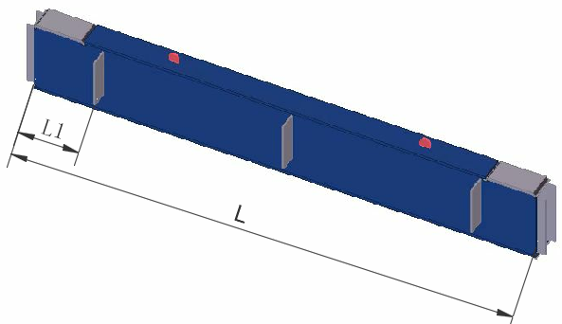
 |  |  |  | 2
 |  |  |  | 3
 |  |  |  | 4
9 | 梁长度L |  | ±L/2500且不超过5.0
10 | 弯曲矢高 |  | L/2000， 且不应大于10.0
11 | 箱型截面连接处对角线差 |  | 3.0
12 | 箱型梁身板垂直度 |  | h（b)/150，且不大于5.0
13 | 梁截面尺寸 | 连接处 | ±3.0 | 长
 |  |  |  | 宽
 |  | 非连接处 | ±4.0 | 长
 |  |  |  | 宽
制造事业部检查评定结果 |  | 自检员： 班组长： 年 月 日
质量管理部检查评定结果 |  | 质量检查员： 年 月 日

